Hoja1
1- PRESENTACIÓN
Institución: | SECRETARÍA DE EMERGENCIA NACIONAL
Periodo del informe: TERCER TRIMESTRE 2022
Misión institucional
Gestionar y reducir los riesgos de desastres en el país, a través de políticas con actores, sectores y participación, apoyados en conocimientos y tecnología

Qué es la institución (en lenguaje sencillo, menos de 100 palabras)
La Secretaría de Emergencia Nacional es una institución dependiente de la Presidencia de la República, creada por Ley Nº 2615/05 y que tiene por objeto primordial prevenir y contrarrestar los efectos de las emergencias y los desastres originados por agentes de la naturaleza o de cualquier otro origen, como asimismo promover, coordinar y orientar las actividades de las instituciones públicas, departamentales, municipales y privadas destinadas a la prevención, mitigación, respuesta, rehabilitación y reconstrucción de las comunidades afectadas por situaciones de emergencia o desastre.

2-PRESENTACIÓN DE LOS MIEMBROS DEL COMITÉ DE RENDICIÓN DE CUENTAS AL CIUDADANO (CRCC)
Res. SEN Nº 93/2020 https://www.sen.gov.py/application/files/2215/9468/6128/RSEN_93-20_CRCC.pdf

Nro. | Dependencia |  | Responsable |  | Cargo que Ocupa
1 | Jefatura de Gabinete |  | Ing. Miguel Kurita |  | Jefe de Gabinete
2 | Secretaría General |  | Abg. María del Pilar Cantero |  | Secretaria general
3 | Dirección General de Anticorrupción |  | Abg. Raymond Crecchi Della Loggia |  | Encargado de Despacho de la DGA
4 | Dirección General de Administración y Finanzas |  | Lic. Reinaldo Maciel |  | Director General
5 | Dirección de Planificación y Sistematización |  | Sra. Ofelia Insaurralde |  | Directora
6 | Dirección de Auditoría Interna |  | Lic. Elvira Centurión |  | Directora
7 | Dirección de Comunicación e Información Pública |  | Sra. Jazna Arza |  | Encargada de Despacho de la DCIP
Cantidad de Miembros del CRCC: 7
Total Hombres : 2
Total Mujeres: 5
Total nivel directivo o rango superior: 7

3- PLAN DE RENDICIÓN DE CUENTAS AL CIUDADANO
3.1. Resolución de Aprobación y Anexo de Plan de Rendición de Cuentas
https://drive.sen.gov.py/index.php/s/oNDjArissbGAbQb
3.2 Plan de Rendición de Cuentas. (Copiar abajo link de acceso directo)
https://drive.sen.gov.py/index.php/s/oNDjArissbGAbQb
Priorización | Tema |  | Vinculación POI, PEI, PND, ODS. | Justificaciones |  | Evidencia
1° | Gestionar y reducir integralmente los riesgos de desastres en el Paraguay |  | Se integra en el POI, se desarrolla en el PEI, incluye puntos específicos del PND y los ODS y se orienta al cumplimiento del Marco de Sendai para la Reducción del Riesgo de Desastres, aprobado por Decreto Nº 5965/2016 así como a la Política Nacional de GRRD aprobado por Decreto Nº 1402/14 | Responde a la Misión institucional y a su Marco Legal. La Política Nacional de Gestión y Reducción de Riesgos de Desastres y el Plan Nacional de Implementación del Marco de Sendai fueron elaborados en procesos participativos |  | https://www.sen.gov.py/application/files/8015/9188/4586/Politica_Nacional_de_Gestion_y_Reduccion_de_Riesgos__2018.pdf https://www.sen.gov.py/application/files/4415/9188/0160/Plan_Estrategico_Institucional_SEN_2019-2023.pdf https://www.sen.gov.py/application/files/3115/9188/0841/Marco_de_Sendai_2015-2030_-_final_oficial.pdf https://www.sen.gov.py/application/files/3615/9301/0324/Decreto_5965_Marco_de_Sendai.pdf
2° | Profesionalidad, transparencia y rendición de cuentas |  | Se integra a la Misión Visión Institucionales, Política Nacional de Gestión y Reducción de Riesgos de Desastres, al Plan Estratégico Institucional, Manual de Rendición de Cuentas y transversaliza la acción institucional | Disposiciones legales vigentes |  | https://www.sen.gov.py/application/files/5215/9469/1476/SEN-Manual_RCC.pdf https://www.sen.gov.py/application/files/4415/9188/0160/Plan_Estrategico_Institucional_SEN_2019-2023.pdf

(Describir aquí los motivos de la selección temática y exponer si existió participación ciudadana en el proceso. Vincular la selección con el POI, PEI, PND2030 y ODS)

4- GESTIÓN INSTITUCIONAL
4.1 Nivel de Cumplimiento de Minimo de Información Disponible - Transparencia Activa Ley 5189 /14
Mes | Nivel de Cumplimiento |  |  | Enlace publicación de SFP
JULIO 2022 | 50% |  |  | https://www.sfp.gov.py/sfp/archivos/documentos/Intermedio_Julio_2022_0j49b1na.pdf
AGOSTO 2022 | AUN NO DISPONIBLE EN EL PORTAL DE SFP
SETIEMBRE 2022 | AUN NO DISPONIBLE EN EL PORTAL DE SFP
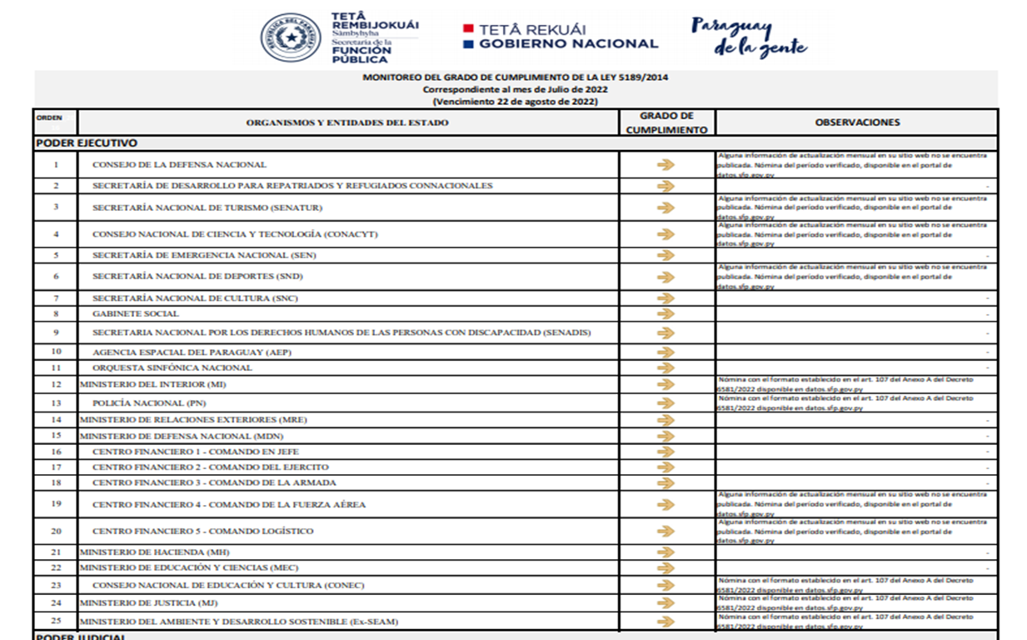

4.2 Nivel de Cumplimiento de Minimo de Información Disponible - Transparencia Activa Ley 5282/14
Mes | Nivel de Cumplimiento (%) |  |  | Enlace Portal de Transparencia de la SENAC
Enero 2022 | 100% |  |  | https://transparencia.senac.gov.py/portal
Febrero 2022 | 100% |  |  | https://transparencia.senac.gov.py/portal
Marzo 2022 | 100% |  |  | https://transparencia.senac.gov.py/portal
Abril 2022 | 100% |  |  | https://transparencia.senac.gov.py/portal
Mayo 2022 | 100% |  |  | https://transparencia.senac.gov.py/portal
Junio 2022 | 100% |  |  | https://transparencia.senac.gov.py/portal
julio 2022 | 100% |  |  | https://transparencia.senac.gov.py/portal
Agosto 2022 | 100% |  |  | https://transparencia.senac.gov.py/portal
Setiembre 2022 | AUN NO DISPONIBLE EN EL PORTAL DE LA SENAC
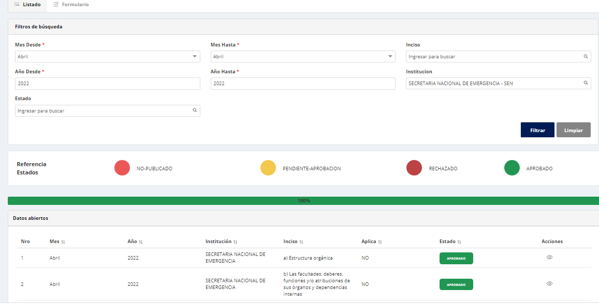 Nivel de cumplimiento Sistema de Transparencia Institucional Agosto 2022 - SENAC (100%)

4.3 Nivel de Cumplimiento de Respuestas a Consultas Ciudadanas - Transparencia Pasiva Ley N° 5282/14
Mes | Cantidad de Consultas | Respondidos |  | No Respondidos |  | Enlace Portal AIP
julio 2022 | 0 | 0 |  | 0 |  | https://informacionpublica.paraguay.gov.py/portal/#!/buscar_informacion#busqueda
Agosto 2022 | 2 | 2 |  | 0
Setiembre 2022 | 1 | 1 |  | 0
Total | 3 | 3
(Puede complementar información aquí y apoyarse en gráficos ilustrativos)
4.4 Proyectos y Programas Ejecutados a la fecha del Informe
Descripción | Objetivo | Metas | Población Beneficiaria | Valor de Inversión | Porcentaje de Ejecución | Evidencias
12.1.1.16. Gestión y Reducción de Riesgos de Desastres | Prevenir y contrarrestar los efectos de las emergencias y los desastres originados por los agentes de la naturaleza o de cualquier otro origen, como asimismo promover, coordinar y orientar las actividades de las instituciones públicas, departamentales, municipales y privadas destinadas a la prevención, mitigación, respuesta, rehabilitación y reconstrucción de las comunidades afectadas por situaciones de emergencia o desastre. | Programa Central | Familias en situación de riesgos de emergencias o desastres | 12,713,674,487 | 12% | www.sen.gov.py
(Puede complementar información aquí y apoyarse en gráficos ilustrativos)

4.5 Proyectos y Programas no Ejecutados
Descripción |  | Financieras | De Gestión | Externas | Otras

 |  | NO SE REGISTRA PROGRAMAS NO EJECUTADOS
(Describir aquí los motivos, puede apoyarse en gráficos ilustrativos)

4.6 Servicios o Productos Misionales (Depende de la Naturaleza de la Misión Insitucional, puede abarcar un Programa o Proyecto)
Descripción | Objetivo | Metas | Población Beneficiaria | Porcentaje de Ejecución | Resultados Logrados | Evidencia (Informe de Avance de Metas - SPR)
Asistencia a familias afectadas por eventos que generan daños y pérdidas | Paliar el sufrimiento humano de personas afectadas por situaciones de emergencia o desastres | Se informa sobre lo actuado | 36.750 familias asistidas en los meses julio y agosto de 2022.* | 100% | 36.750 familias asistidas en los meses de julio y agosto de 2022.* | Carga en el Sistema de Planificación por Resultados (SPR) de la Secretaria Técnica de Planificación (STP) www.stp.gov.py/v1/spr
 |  |  | 600 personas en situación de calle atendidas en el marco del Operativo Invierno, en el segundo trimestre 2022 | 100% | 600 personas en situación de calle atendidas en el marco del Operativo Invierno, en el segundo trimestre 2022 | www.sen.gov.py
(Puede complementar aquí y apoyarse en gráficos ilustrativos)

4.7 Contrataciones realizadas
ID | Objeto | Fecha de Contrato | Valor del Contrato | Proveedor Adjudicado | Estado (Ejecución - Finiquitado) | Enlace DNCP
405136 | Servicio de Rastreo Satelital |  | 120,000,000 | Localiza PY S.A | En Ejecucion
412007 | Servicios de Mantenimiento y Reparacion de Vehiculos Varios |  | 700,000,000 | Condor SACI | En Ejecucion
 |  |  | 1,000,000,000,000 | Automotive SACI | En Ejecucion
414660 | Servicio de Mantenimiento y Reparacion de Vehiculo de la marca Toyota |  | 700,000,000 | Toyotoshi SA | En Ejecucion
406698 | Servicio de seguro medico para funcionarios |  | 800,000,000 | Promed SA | En Ejecucion
406699 | Adquisición de pinturas y colorantes | En proceso de carga de llamado
417754 | Adquisicion de equipos, muebles y art. Varios para oficina | En proceso de carga de llamado

Fone /2022 | Alquiler de predios varios para depositos COE -SEN |  | 96,000,000 | Nelson Haedo V. | En ejecucion
 |  |  | 156,000,000 | Gical SA | Finiquitado
 |  |  | 84,000,000 | Trans Yogapo SA | Finiquitado
 |  |  | 227,200,000 | Metalcar S.A | Finiquitado
Fone N°02/2022 | Adquisicion de Chapas Zinc |  | 16,716,000,000 | Ferreteria Industrial SAE | En ejecucion
 |  |  | 11,144,000,000 | Faguma S.A | En ejecucion
Fone N°03/2022 | Adquisicion de Alimentos para kit Tipo B |  | 1,789,600,000 | El Castillo S.A | En ejecucion
 |  |  | 1,428,000,000 | Tack S.A | En ejecucion
 |  |  | 280,000,000 | Los Altares S.A. | En ejecucion
 |  |  | 168,000,000 | Innovali S.A | En ejecucion
 |  |  | 1,068,000,000 | Beltrom S.A | En ejecucion
 |  |  | 360,000,000 | M Y F Ind y Com S.A. | En ejecucion
 |  |  | 160,000,000 | Procesos Industriales S.A.C.e.I | En ejecucion
 |  |  | 3,619,200,000 | Nutripan de Gabriela Vallejos | En ejecucion
Fone N°04/2022 | Adquisicion de productos de la Agricultura Familiar-Poroto 2 kl |  | 960,000,000 | Cooperativa Agronorte Ltda | En ejecucion
 |  |  | 240,000,000 | Diosnel Vera | En ejecucion
 |  |  | 240,000,000 | Silverio Ybarra | En ejecucion
 |  |  | 240,000,000 | Luis German Roa | En ejecucion
 |  |  | 240,000,000 | Hilsa Jorgelina Mendez | En ejecucion
Fone N°05/2022 | Adquisicion de Ch. Fibrocemento, Terciadas y Puntales |  | 507,840,000 | Grimex S.A. | En ejecucion
 |  |  | 899,750,000 | San Benito S.A. | En ejecucion
 |  |  | 761,760,000 | Ferreteria Industrial SAE | En ejecucion
Fone N°06/2022 | Adquisicion de Alimentos para kit Tipo A |  | 768,000,000 | Procesos Industriales S.A.C.e.I | En ejecucion
 |  |  | 512,000,000 | Los Altares S.A. | En ejecucion
 |  |  | 1,361,844,000 | El Castillo S.A | En ejecucion
 |  |  | 1,248,416,000 | Tack S.A | En ejecucion
Fone N°07/2022 | Adquisicion de productos de la Agricultura Familiar-Poroto 5 kl |  | 300,000,000 | Cooperativa Agronorte Ltda | En ejecucion
 |  |  | 300,000,000 | Diosnel Vera | En ejecucion
 |  |  | 300,000,000 | Silverio Ybarra | En ejecucion
 |  |  | 300,000,000 | Luis German Roa | En ejecucion
 |  |  | 300,000,000 | Hilsa Jorgelina Mendez | En ejecucion
Fone N° 08/2022 | Adquisicion de Aceite para kit A y Jabon en Pan |  | 1,192,480,000 | Los Altares S.A. | En ejecucion
 |  |  | 60,720,000 | ContiParaguay S.A | En ejecucion
 |  |  | 869,200,000 | Procesos Industriales S.A.C.e.I | En ejecucion
Fone N° 09/2022 | Adquisicion de Alimentos y Articulos varios para operativo Invierno |  | 301,000,000 | Samal S.R.L. | En ejecucion
Fone N° 11/2022 | Adquisicion de Mani y Carne Conservada |  | 1,668,420,000 | San Benito S.A. | En ejecucion
 |  |  | 1,246,500,000 | El Castillo S.A | En ejecucion
Fone N°14/2022 | Adquisicion de Yerba Mate |  | 112,500,000 | Oñoiru | En ejecucion
 |  |  | 75,000,000 | Citricoop Ltda | En ejecucion
Fone N°15/2022 | Servicio de limpieza de sanitarios portatiles |  | 1,500,000,000 | Disal Paraguay SA | En ejecucion
Fone N°17/2022 | Adquisicion de Chapas de Fibrocemento |  | 1,170,000,000 | Juval SA | En ejecucion
 |  |  | 1,430,000,000 | Reikoteveva | En ejecucion
(Puede complementar información aquí y apoyarse en gráficos ilustrativos)

4.8 Ejecución Financiera
Rubro | Sub-rubros | Descripción | Presupuestado | Ejecutado | Saldos | Evidencia (Enlace Ley 5189)
100 | 111 | Sueldos | 2,276,295,384 | 1,138,147,692 | 1,138,147,692 | https://www.sen.gov.py/index.php/transparencia/5189/detalles/view_express_entity/5
100 | 113 | Gastos de Representación | 201,806,900 | 66,824,800 | 134,982,100
100 | 114 | Aguinaldo | 405,732,964 | - | 405,732,964
100 | 123 | Remuneración Extraordinaria | 11,649,652 | 8,618,140 | 3,031,512
100 | 131 | Subsidio Familiar | 3,360,010 | 1,680,000 | 1,680,010
100 | 133 | Bonificaciones y Gratificaciones | 719,715,171 | 247,781,899 | 515,963,272
100 | 137 | Gratificaciones por Servicios Especiales | 31,500,000 | 16,051,154 | 22,358,221
100 | 144 | Jornales | 2,488,372,801 | 982,179,342 | 1,455,254,084
100 | 145 | Honorarios | 697,772,302 | 216,156,264 | 481,616,038
100 | 199 | Otros Gastos del Personal | 10,675,000 | 674,622 | 10,000,378
200 | 211 | Energia Electrica | 39,708,000 | 61,927,500 | 202,780,500
200 | 212 | Agua | 52,106,297 | 24,536,228 | 27,570,069
200 | 214 | Telefonos, Telefax y otros Servicios de Telecomunicación | 8,882,939 | 69,866,592 | 7,016,347
200 | 231 | PASAJES | 173,004,206 | - | 173,004,206
200 | 232 | Viaticos y Movilidad | 763,190 | 905,725,789 | 1,435,037,401
200 | 242 | Mantenimiento y Reparacion Menores de Edificios y Locales | 95,595,000 | - | 95,595,000
200 | 243 | Mantenimiento y Reparacion Menores de Maquinarias, Equipos y Muebles de Oficinas | 510,514,056 | 14,631,800 | 495,882,256
200 | 244 | Mantenimiento y Reparacion Menores de Equipos de Transporte | 1,344,191,697 | 173,875,996 | 1,170,315,701
200 | 245 | Servicio de Limpieza,Aseo y Fumigacion | 152,950,000 | 25,650,000 | 127,300,000
200 | 251 | Alquiler de Edificios y Locales | 136,972,800 | 55,550,000 | 81,422,800
200 | 262 | Imprenta, Publicaciones y Reproducciones | 42,396,656 | 32,250,000 | 10,146,656
200 | 263 | Servicios Bancarios | 9,780,000 | 66,000 | 9,714,000
200 | 264 | Primas y Gastos de Seguros | 36,983,960 | 36,983,960 | 0
200 | 265 | Publicidad y Propaganda | 6,316,080 | - | 6,316,080
200 | 268 | Servicios de Comunicaciones | 149,447,000 | 50,139,000 | 99,308,000
200 | 269 | Servicios Técnicos y Profesionales Varios | 50,000,000 | 2,340,000 | 47,660,000
200 | 271 | SERVICIO DE SEGURO MÉDICO | 403,800,000 | 166,732,000 | 237,068,000
200 | 281 | SERVICIOS DE CEREMONIAL | 10,000,000 | - | 10,000,000
200 | 284 | SERVICIOS DE CATERING | 49,555,200 | - | 49,555,200
200 | 291 | CAPACITACION DEL PERSONAL DEL ESTADO | 92,300,000 | 4,800,000 | 87,500,000
300 | 311 | ALIMENTOS PARA PERSONAS | 74,168,748 | 5,548,844 | 68,619,904
300 | 322 | Prendas de Vestir | 0 | - | 0
300 | 323 | Confecciones Textiles | 9,800,000 | - | 9,800,000
300 | 324 | Calzados | 0 | - | 0
300 | 331 | Papel de Escritorio y Carton | 22,316,000 | 298,200 | 22,017,800
300 | 333 | Productos de Artes Graficas | 75,279,250 | - | 75,279,250
300 | 334 | Productos de Papel y Carton | 13,648,100 | - | 0
300 | 335 | Libros, Revistas y Periodicos | 14,622,800 | - | 14,622,800
300 | 341 | Elementos de Limpieza | 7,334,250 | - | 20,982,350
300 | 342 | Utiles de Escritorio, Oficinas y Enseres | 589,694,450 | 138,499,566 | 451,194,884
300 | 343 | Utiles y Materiales Electricos | 29,214,600 | 252,600 | 28,962,000
300 | 344 | Utensilios de Cocina y Comedor | 245,500 | - | 245,500
300 | 346 | Adq. De Repuestos y Accesorios Menores | 15,000,000 | - | 15,000,000
300 | 351 | Compuestos Quimicos | 50,180,000 | 9,897,100 | 40,282,900
300 | 355 | Tintas, Pinturas y Colorantes | 55,170,000 | - | 55,170,000
300 | 358 | Utiles y Materiales Medicos - Quirurgicos y de laboratorios | 40,245,185 | 23,200 | 40,221,985
300 | 361 | COMBUSTIBLES | 234,743,680 | 234,743,680 | 0
300 | 392 | Cubiertas y Camaras de aire | 86,047,527 | 85,265,000 | 782,527
300 | 394 | Herramientas Menores | 0 | - | 0
300 | 398 | Productos o Insumos No Metalicos | 0 | - | 0
300 | 399 | Bienes de Consumos Varios | 155,650,877 | 87,425,580 | 68,225,297
500 | 534 | Equipos de Educativos y Recreacionales | 0 | - | 0
500 | 536 | Equipos de Comunicaciones y Señalamientos | 37,310,000 | - | 37,310,000
500 | 541 | Adq. De Muebles y Enseres | 191,052,817 | - | 191,052,817
500 | 542 | Adq. De Equipos de Oficina | 90,000,000 | - | 90,000,000
500 | 543 | Adq. De Equipos de Computacion | 189,933,000 | - | 189,933,000
800 | 831 | AP.A ENTID.C/ FINES SOCIALES O EMERGENCIA (FONE) FF10 | 0 | - | 0
800 | 831 | AP.A ENTID.C/ FINES SOCIALES O EMERGENCIA (FONE) FF 10-818 | 1,300,000,000 | 3,300,000,000 | 5,000,000,000
800 | 831 | AP.A ENTID.C/ FINES SOCIALES O EMERGENCIA (FONE) FF 20-817 | 0 | - | 0
800 | 831* | AP.A ENTID.C/ FINES SOCIALES O EMERGENCIA (FONE) FF30-30 (DISMINUCION DE PLAN FINANCIERO) | 24,417,005,611 | 4,511,801,165 | 25,809,791,474
840 | 841 | BECAS | 73,534,824 | 33,788,104 | 39,746,720
840 | 846 | SUBSIDIOS Y ASIST.SOCIAL A PERS.Y FLIAS | 300,929,189 | - | 300,929,189
900 | 910 | PAGO IMP, TASAS, GTOS JUDIC. Y OTROS | 20,000,000 | 2,942,670 | 17,057,330
 |  | TOTAL | 38,305,273,673 | 12,713,674,487 | 41,129,186,214
Ejecución Financiera- 01 Programa Central
 | Presupuestado vigente al 30/06/2022 Obligado 3er. trimestre 01/07 al 30/09/2022 Saldos al 30/09/2022
Presupuestado vigente al 30/06/2022 | 38305273673
Obligado 3er. trimestre 01/07 al 30/09/2022 | 12713674487
Saldos al 30/09/2022 | 41129186214

4.9 Fortalecimiento Institucional (Normativas, Estructura Interna, Infraestructura, adquisiciones, etc. En el trimestre, periodo del Informe)
Mes | Descripción del Fortalecimiento | Costo de Inversión | Descripción del Beneficio |  |  | Evidencia
Julio 2022 | Adquisición de Bienes | 748,357,000 | Vehiculos y Equipos de Computación |  |  | https://www.sen.gov.py/index.php/transparencia/5189/detalles/view_express_entity/7
Agosto 2022 | Adquisición de Bienes | 0 | Sin movimiento
Setiembre 2022 | Adquisición de Bienes | 0 | Sin movimiento

(Puede complementar información aquí y apoyarse en gráficos ilustrativos)

5- INSTANCIAS DE PARTICIPACIÓN CIUDADANA
5.1. Canales de Participación Ciudadana existentes a la fecha.
N° | Denominación | Descripción |  | Dependencia Responsable del Canal de Participación |  | Evidencia (Página Web, Buzón de SQR, Etc.)
 | PORTAL | Consulta o Sugerencias a través del portal |  | Mesa de Entrada |  | https://www.sen.gov.py/index.php/contacto/reporte-o-sugerencias
 | REDES SOCIALES | Facebook oficial |  | Direccion de Comunicación |  | https://es-la.facebook.com/SecretariadeEmergenciaNacionalParaguay/
 | REDES SOCIALES | Twitter oficial |  | Direccion de Comunicación |  | https://twitter.com/senparaguay
 | REDES SOCIALES | Instagram oficial |  | Direccion de Comunicación |  | https://twitter.com/senparaguay
 | CORREO INSTITUCIONAL | Denuncias a través del portal |  | Dirección de Anticorrupción |  | https://www.sen.gov.py/index.php/transparencia/denuncias
 | PORTAL | Solicitud de Información Pública |  | Dirección de Información Pública |  | https://www.sen.gov.py/index.php/transparencia/informacion-publica
 | TELEFAX | Telefax linea baja ofical |  | Mesa de Entrada |  | (021)440-997/440-998
(Puede complementar información aquí y apoyarse en gráficos ilustrativos)

5.2. Aportes y Mejoras resultantes de la Participación Ciudadana
Propuesta de Mejora |  | Canal Utilizado | Acción o Medida tomada por OEE |  | Evidencia | Observaciones

 |  | NO SE REGISTRA APORTES
(Puede complementar información aquí y apoyarse en gráficos ilustrativos)

5.3 Gestión de denuncias de corrupción
Ticket Numero | Fecha Ingreso | Descripción |  | Estado | Enlace Portal de Denuncias de la SENAC
 | JULIO 2022 | NO SE REGISTRAN DENUNCIAS |  |  | NO SE REGISTRAN DENUNCIAS
 | AGOSTO 2022 | NO SE REGISTRAN DENUNCIAS |  |  | NO SE REGISTRAN DENUNCIAS
 | SETIEMBRE 2022 | NO SE REGISTRAN DENUNCIAS |  |  | NO SE REGISTRAN DENUNCIAS
(Puede complementar información aquí y apoyarse en gráficos ilustrativos)

6- CONTROL INTERNO Y EXTERNO

6.1 Informes de Auditorias Internas y Auditorías Externas en el Trimestre
Auditorias Financieras
Nro. Informe | Fecha | Descripción |  |  | Evidencia (Enlace Ley 5282/14)
DAI Nº 7/22 | 2022-07-11 | Informe Nivel 300 |  |  | https://drive.sen.gov.py/index.php/s/ta8bbGqMSBxrDaP?path=%2F
DAI Nº 8/22 | 2022-08-08 | Informe Caja Chica |  |  | https://drive.sen.gov.py/index.php/s/iKJC9nzxXoYE2eY

(Puede complementar información aquí y apoyarse en gráficos ilustrativos)

Auditorias de Gestión
Nro. Informe | Fecha | Descripción |  |  | Evidencia (Enlace Ley 5282/14)

 |  | NO SE REGISTRA AUDITORIAS

(Puede complementar información aquí y apoyarse en gráficos ilustrativos)

Auditorías Externas
Nro. Informe | Fecha | Descripción |  |  | Evidencia (Enlace Ley 5282/14)

 |  | NO SE REGISTRA AUDITORIAS

(Puede complementar información aquí y apoyarse en gráficos ilustrativos)

Otros tipos de Auditoria
Nro. Informe | Fecha | Descripción |  |  | Evidencia (Enlace Ley 5282/14)

 |  | NO SE REGISTRA AUDITORIAS

(Puede complementar información aquí y apoyarse en gráficos ilustrativos)
Planes de Mejoramiento elaborados en el Trimestre
Nro. | Fecha | Informe de referencia |  |  | Evidencia (Adjuntar Documento)
1 | 2022-07-01 | Avance de Planes de Mejoramiento - 1er. Semestre 2022. |  |  | https://drive.sen.gov.py/index.php/s/ta8bbGqMSBxrDaP?path=%2F
2 | 2022-07-01 | Cumplimiento Planes de Mejoramiento - 1er. Semestre 2022.

(Puede complementar información aquí y apoyarse en gráficos ilustrativos)

6.2 Modelo Estándar de Control Interno para las Instituciones Públicas del Paraguay
Periodo |  |  | Calificación MECIP de la Contraloría General de la República (CGR)
2019 |  |  | 1.96
2020 |  |  | 2.34
2021 |  |  | 2.51
(Puede complementar información aquí y apoyarse en gráficos ilustrativos)

7- DESCRIPCIÓN CUALITATIVA DE LOGROS ALCANZADOS
Las principales actividades realizadas por la SEN en los meses de julio y agosto, son las siguientes: El lanzamiento de la campaña "No enciendas una tragedia" se realizó en el Salón de Reuniones de la Comisión Directiva Central de la Asociación Rural del Paraguay (ARP), en el marco de la Expo 2022. Participaron representantes de diferentes instituciones del Poder Ejecutivo y referentes de organizaciones ambientalistas de la sociedad civil, quienes integran esta alianza estratégica que promoverá acciones para la concienciación y prevención de los incendios forestales. Con el fin de fortalecer las capacidades nacionales para prevenir incendios forestales desde una perspectiva regional, la SEN participó en la II Reunión del Grupo de Expertos en Incendios Forestales en América Latina y el Caribe (GEFF LAC) en Santiago, Chile. En colaboración con UNICEF Paraguay, la SEN llevó a cabo en la Municipalidad de Pilar un taller introductorio de Gestión y Reducción de Riesgos de Desastres, con enfoque en niñez y adolescencia con la presencia de autoridades locales, funcionarios municipales y referentes de la comunidad. Asimismo, se llevó a cabo una reunión general de coordinación con directores departamentales del Ministerio de Educación y Ciencias. En la reunión se informó sobre el alcance de la campaña comunicacional de prevención de incendios #NoEnciendasUnaTragedia a ser presentada ante el sector educativo nacional. Esta campaña #NoEnciendasUnaTragedia ha sido declarada de interés educativo por el MEC, y en este contexto, llegará a todos los centros educativos del sector público. Con el apoyo técnico de la PADF de China-Taiwan se implementará un proyecto para fortalecer la capacidad de gestión de riesgos de desastres de la Secretaría de Emergencia Nacional (SEN). Las acciones se orientan a la búsqueda del aumento de la integración de datos y el uso de nuevas herramientas científicas para guiar los análisis de riesgo y la preparación y prevención de desastres, para, de

